参考情報
 | ■参考情報（SuperStream-NX Cloud 内のDBの直接アクセスで書き込みを許可しているテーブルについて）
 |  | テーブルへの書き込み／更新は、以下のDBtoDB連携用(外部データ連携用)のテーブルのみ可能です。
 |  | 以下は、2025-06-01版の製品マニュアルより記載しています。2025-06-01版 以外の場合、対象バージョンの製品マニュアルをご確認ください。

 |  | 製品マニュアル：統合会計 システム設定ガイドⅠ =システム設定編=（システム設定Ⅰ_2025-06-01_01.pdf）

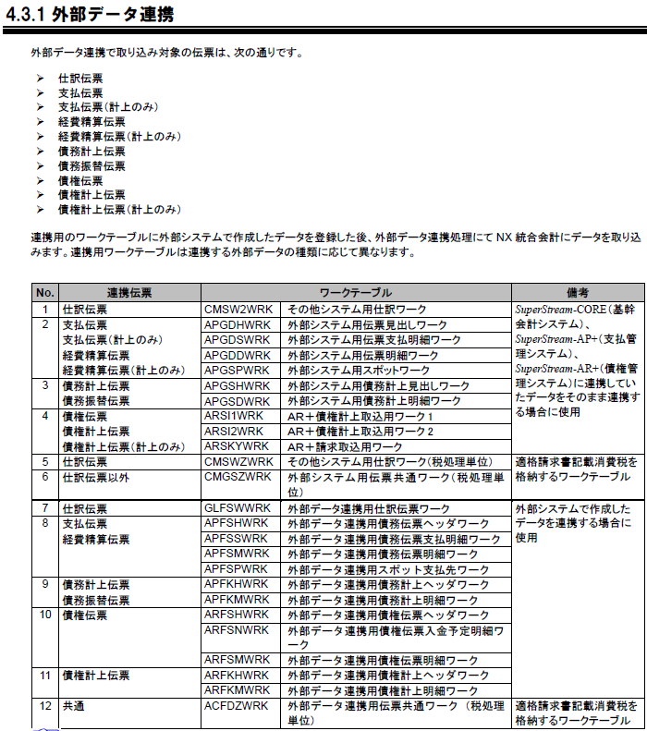
 |  |  | CMSW2WRK | その他システム用仕訳ワーク
 |  |  | APGDHWRK | 外部システム用伝票見出しワーク
 |  |  | APGDSWRK | 外部システム用伝票支払明細ワーク
 |  |  | APGDDWRK | 外部システム用伝票明細ワーク
 |  |  | APGSPWRK | 外部システム用スポットワーク
 |  |  | APGSHWRK | 外部システム用債務計上見出しワーク
 |  |  | APGSDWRK | 外部システム用債務計上明細ワーク
 |  |  | ARSI1WRK | ＡＲ＋債権計上取込用ワーク1
 |  |  | ARSI2WRK | ＡＲ＋債権計上取込用ワーク2
 |  |  | ARSKYWRK | ＡＲ＋請求取込用ワーク
 |  |  | CMSWZWRK | その他システム用仕訳ワーク（税処理単位）
 |  |  | CMGSZWRK | 外部システム用伝票共通ワーク（税処理単位）
 |  |  | GLFSWWRK | 外部データ連携用仕訳伝票ワーク
 |  |  | APFSHWRK | 外部データ連携用債務伝票ヘッダワーク
 |  |  | APFSSWRK | 外部データ連携用債務伝票支払明細ワーク
 |  |  | APFSMWRK | 外部データ連携用債務伝票明細ワーク
 |  |  | APFSPWRK | 外部データ連携用スポット支払先ワーク
 |  |  | APFKHWRK | 外部データ連携用債務計上ヘッダワーク
 |  |  | APFKMWRK | 外部データ連携用債務計上明細ワーク
 |  |  | ARFSHWRK | 外部データ連携用債権伝票ヘッダワーク
 |  |  | ARFSNWRK | 外部データ連携用債権伝票入金予定明細ワーク
 |  |  | ARFSMWRK | 外部データ連携用債権伝票明細ワーク
 |  |  | ARFKHWRK | 外部データ連携用債権計上ヘッダワーク
 |  |  | ARFKMWRK | 外部データ連携用債権計上明細ワーク
 |  |  | ACFDZWRK | 外部データ連携用伝票共通ワーク（税処理単位）

 |  | 製品マニュアル：受取手形管理 設定・操作手順書 2025-06-01版（手形管理システム_受取手形管理_設定･操作手順書_2025-06-01_00.pdf）

 |  |  | Z_PNSWHWRK | 受取手形取込データ見出ワーク
 |  |  | Z_PNSWMWRK | 受取手形取込データ明細ワーク
 |  |  | Z_PNSWMWRK2 | 受取手形取込データ明細ワーク２

 |  | 製品マニュアル：支払手形管理 設定・操作手順書 2025-06-01版（手形管理システム_支払手形管理_設定･操作手順書_2025-06-01_00.pdf）

 |  |  | Z_PNSH1WRK | 支払手形取込データ見出ワーク
 |  |  | Z_PNSM1WRK | 支払手形取込データ明細ワーク
 |  |  | Z_PNSM1WRK2 | 支払手形取込データ明細ワーク２

 |  | 製品マニュアル：手形管理システム 電債オプション 設定・操作手順書 2025-06-01版（手形管理システム_電債オプション_設定･操作手順書_2025-06-01_00.pdf）

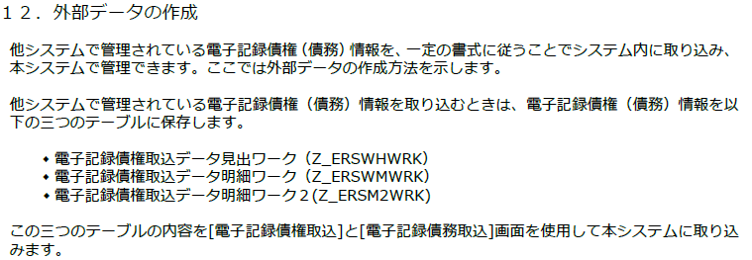
 |  |  | Z_ERSWHWRK | 電子記録債権取込データ見出ワーク
 |  |  | Z_ERSWMWRK | 電子記録債権取込データ明細ワーク
 |  |  | Z_ERSM2WRK | 電子記録債権取込データ明細ワーク２

以上

